B - Infraestructura
 |  |  | GESTIÓN DOCUMENTAL |  |  |  |  |  |  |  |  |  |  |  |  |  |  |  |  | POLICÍA NACIONAL
Código:1GD-FR-0020
Fecha: 09/07/2025 |  |  | DIAGNÓSTICO INTEGRAL PARA LOS ARCHIVOS DE LA POLICÍA NACIONAL
Versión: 1
CONTINUIDAD DIAGNÓSTICO INTEGRAL PARA LOS ARCHIVOS DE LA POLICÍA NACIONAL

B. INFRAESTRUCTURA
ASPECTOS A TENER EN CUENTA
Los edificios y locaciones destinados como sedes de archivos, deberán cumplir con las condiciones de edificación, almacenamiento, medio ambiental, de seguridad y de mantenimiento que garanticen la adecuada conservación de los acervos documentales (Acuerdo 049 del 05/05/2000 "Por el cual se desarrolla el artículo 61 del capítulo 7º de conservación documentos el reglamento general de archivos sobre "condiciones de edificios y locales destinados a archivos").

B1. DATOS GENERALES Y UBICACIÓN DEL DEPÓSITO DE ARCHIVO
Fecha de Construcción |  |  |  |  |  | Acto Administrativo de construcción |  |  |  | Condición Legal del Bien Inmueble |  | Ubicación Geográfica |  |  |  |  |  |  |  |  | Ubicación específica
Día |  | Mes |  | Año |  |  |  |  |  |  |  | Zona |  |  | Punto cardinal |  |  | Unidad Administrativa
22 |  | 5 |  | 2017 |  | Contrato No. 94-6-10032-17 |  |  |  | Arrendado |  | Urbana |  |  | Sur |  |  | Localidad |  |  | Independiente de la sede principal de la unidad (Externa)
B.2 ESTADO DE LA EDIFICACIÓN
Estado de la Construcción |  |  |  |  |  | Niveles de la Edificación |  | Nivel de Ubicación del Archivo |  | Servicios Básicos |  |  | Inmediaciones / áreas colindantes |  |  |  | Situaciones de Riesgo Detectadas
Construida |  |  |  |  |  | Dos |  | Uno |  | Luz, Agua, Alcantarillado, Internet |  |  | Comedores, Talleres
B.3 CONDICIONES TÉCNICAS MÍNIMAS EXIGIDAS
Área Administrativa |  |  |  | Zona de Consulta |  |  |  | Depósitos Documentales |  |  | Laboratorio de Microfilmación |  |  |  | Laboratorio de Digitalización |  |  |  | Zona Cuarentena (Biodeterioro)
Interno y Externo | Área en m² |  |  |  | Área en m² |  |  |  | Área en m² |  |  | Área en m² |  |  |  | Área en m² |  |  |  | Área en m²
 | 37 |  |  |  | no |  |  |  | 249 |  |  | no aplica |  |  |  | no aplica |  |  |  | no aplica
Las diferentes áreas se encuentran aisladas |  |  |  |  |  |  | Si | Número de Depósitos Documentales |  |  |  |  |  | 1 | Total de m² asignados |  |  |  |  |  |  |  | 249
ESTANTERÍA / ARCHIVADORES, SEÑALÉTICA Y SISTEMA DE ILUMINACIÓN
Estantería |  | Clase y Altura |  |  |  |  |  | Sistema de Iluminación |  | Existencia de Luz |  |  |  |  | Señalética, rutas de evacuación, plan de contingencia frente a desastres |  | El Archivo de la Unidad cuenta con sistema de señalización
 |  | Archivadores Rodantes con 2,20 metros de altura |  |  |  |  |  |  |  | Natural y artificial |  |  |  |  |  |  | Orientadoras, Informativas, Direccionales, Identificativas, Reguladoras |  |  |  |  |  |  | Aire Acondicionado
 |  | Longitud |  |  |  |  |  |  |  | Sistema Utilizado |  |  |  |  |  |  | Se cuenta con plan de emergencia y contingencia |  |  |  |  |  |  | Deshumificador
 |  | Estantería de menos de 100 metros de longitud |  |  |  |  |  |  |  | Fluorescente |  |  |  |  |  |  | Si |  |  |  |  |  |  | Extractor
 |  | Capacidad de soportar peso |  |  |  |  |  |  |  | Intensidad e impacto |  |  |  |  |  |  | Rutas de evacuación y salidas de emergencia |  |  |  |  |  |  | Extractor Eléctrico
 |  | Cada bandeja soporta un peso de 100 kg / mt lineal |  |  |  |  |  |  |  | Radiación visible lumínica menor o igual a 100 lux. |  |  |  |  |  |  | El Archivo cuenta con una salida debidamente señalizada |  |  |  |  |  |  | Humificador
SISTEMA DE VENTILACIÓN Y CONDICIONES AMBIENTALES |  |  |  |  |  |  |  |  |  |  |  |  |  |  |  |  |  |  |  |  |  |  |  | Luxómetro
Ventilación |  | Clase de Ventilación |  |  |  |  |  | Los depósitos cuentan con sistemas de regulación ambiental |  | Condiciones Ambientales |  |  |  |  | Mantenimiento y Limpieza |  | Área Administrativa |  |  |  |  |  |  | Termohigrómetro
 |  | Natural |  |  |  |  |  |  |  | Temperatura, Humedad relativa e iluminación. |  |  |  |  |  |  | Diario |  |  |  |  |  |  | Ventiladores
 |  | Sistema de Ventilación Artificial |  |  |  |  |  |  |  | De no aplicarse ningún sistema, escoja el motivo |  |  |  |  |  |  | Área de Consulta y Depósitos |  |  |  |  |  |  | Todos los anteriores
 |  | Ninguno |  |  |  |  |  |  |  |  |  |  |  |  |  |  | Semanal |  |  |  |  |  |  | Aire Acondicionado - Deshumificador
 |  | Sistema de Ventilación Naturales |  |  |  |  |  |  |  | Nombre los equipos existentes en el depósito documental ( aire acondicionado, Deshumificador, Extractor, Extractor eléctrico, Humificador, Luxómetro, Termohigrómetro, Ventiladores |  |  |  |  |  |  | Laboratorios de Digitalización y Microfilmación |  |  |  |  |  |  | Aire Acondiconado - Humificador
 |  | Ventanas |  |  |  |  |  |  |  | Termohigrómetro, Deshumificador y Luxómetro |  |  |  |  |  |  | No Aplica |  |  |  |  |  |  | Aire Acondicioando - Luxómetro
B.4 SISTEMA DE SEGURIDAD |  |  |  |  |  |  |  |  |  |  |  |  |  |  |  |  |  |  |  |  |  |  |  | Aire Acondiconado - Termohoigrómetro
Circuito Cerrado de Televisión |  |  | Fecha último mantenimiento |  | Sistema Biométrico |  |  | Fecha último mantenimiento |  | Alarma contra robos |  | Fecha último mantenimiento |  | Sistema Contra Incendios (Detención y Extinción) |  |  | Fecha último mantenimiento |  | Seguridad Policial |  |  | Cantidad personal por turno |  | Aire Acondicionado - Ventiladores
Si |  |  | 2024-08-10 |  | No |  |  | No Aplica |  | Si |  | 2026-03-12 |  | Si |  |  | 2026-03-12 |  | Si |  |  | No Aplica |  | Deshumificador - Extractor
B.5 ELEMENTOS Y EQUIPOS ASIGNADOS AL GRUPO DE GESTIÓN DOCUMENTAL Y DEPÓSITOS DOCUMENTALES |  |  |  |  |  |  |  |  |  |  |  |  |  |  |  |  |  |  |  |  |  |  |  | Deshumificador - Extractor eléctrico
Elementos |  |  |  |  | Cantidad | Fecha último mantenimiento o calibración |  |  | Elementos |  |  |  |  | Cantidad | Equipos |  |  |  |  | Cantidad | Fecha último mantenimiento o calibración |  |  | Deshumificador - Luxómetro
Cuenta con extintores CO2 (cuantos): |  |  |  |  | 1 | 1 | 08 | 2025 | Puestos de Trabajo |  |  |  |  | 6 | Termohigrómetros |  |  |  |  | 2 | 04 | 04 | 2025 | Deshumificador - Termohigrometro
Cuenta con extintores Multipropósito |  |  |  |  | 1 | 1 | 08 | 2025 | Teléfonos |  |  |  |  | 1 | Deshumidificadores / Humidificadores |  |  |  |  | 2 | 30 | 04 | 2025 | Deshumificador - ventiladores
Cuenta con extractores de aire |  |  |  |  | 0 | DD | MM | AAAA | Unidades de Conservación (Cajas) |  |  |  |  | 60 | Equipos de Microfilmación |  |  |  |  | 0 | DD | MM | AAAA | Extractor - Humificador
Cuenta con sensores de movimiento: |  |  |  |  | 0 | DD | MM | AAAA | Unidades de Conservación (Carpetas) |  |  |  |  | 300 | Equipos de digitalización (Escáneres) |  |  |  |  | 2 | 20 | 02 | 2026 | Extractor - Luxómetro
Otros |  |  |  |  |  | DD | MM | AAAA | Equipos de Cómputo |  |  |  |  | 6 | Impresoras- fotocopiadoras |  |  |  |  | 2 | 20 | 02 | 2026 | Extractor Termohigrómetro
Cuáles? |  |  |  |  |  |  |  |  |  |  |  |  |  |  |  |  |  |  |  |  |  |  |  | Extractor Ventiladores
EVIDENCIA FOTOGRÁFICA |  |  |  |  |  |  |  |  |  |  |  |  |  |  |  |  |  |  |  |  |  |  |  | Extractor -eléctrico Humificador
ANEXAR REGISTRO FOTOGRÁFICO QUE DEN CUENTA DE LAS CONDICIONES TÉCNICAS MÍNIMAS QUE PRESENTA LA ESTRUCTURA DEL ARCHIVO, EQUIPAMIENTO Y MOBILIARIO, ESTANTERÍA, SEÑALÉTICA Y SEGURIDAD, LAS ÁREAS COLINDANTES Y EL ESTADO DE LA INFORMACIÓN ADMINISTRADA POR LA UNIDAD |  |  |  |  |  |  |  |  |  |  |  |  |  |  |  |  |  |  |  |  |  |  |  | Extractor eléctrico- Luxómetro
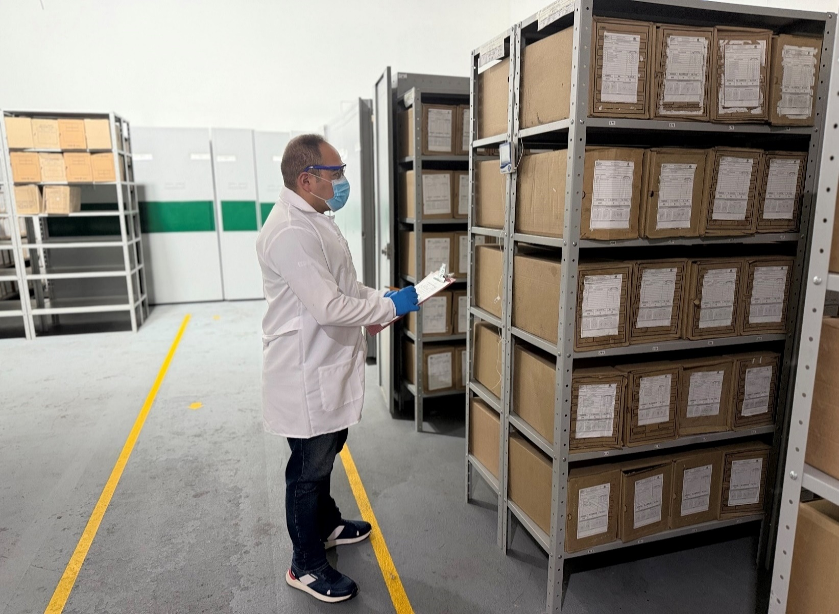 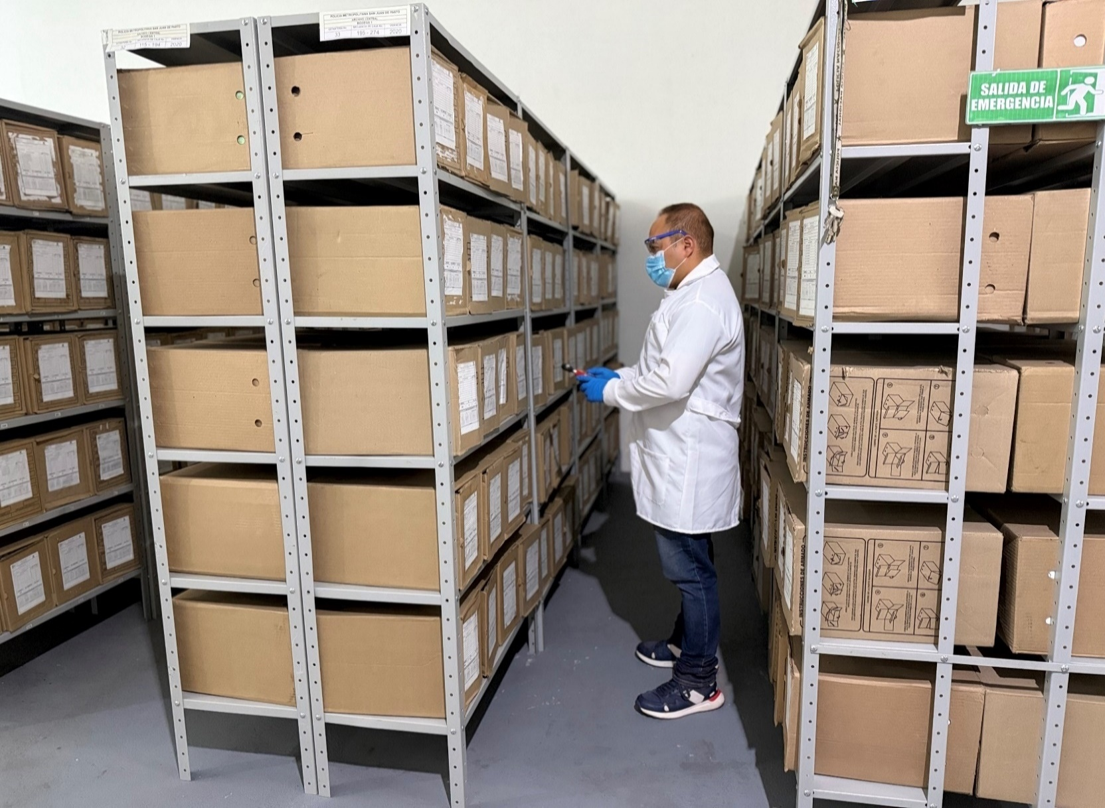 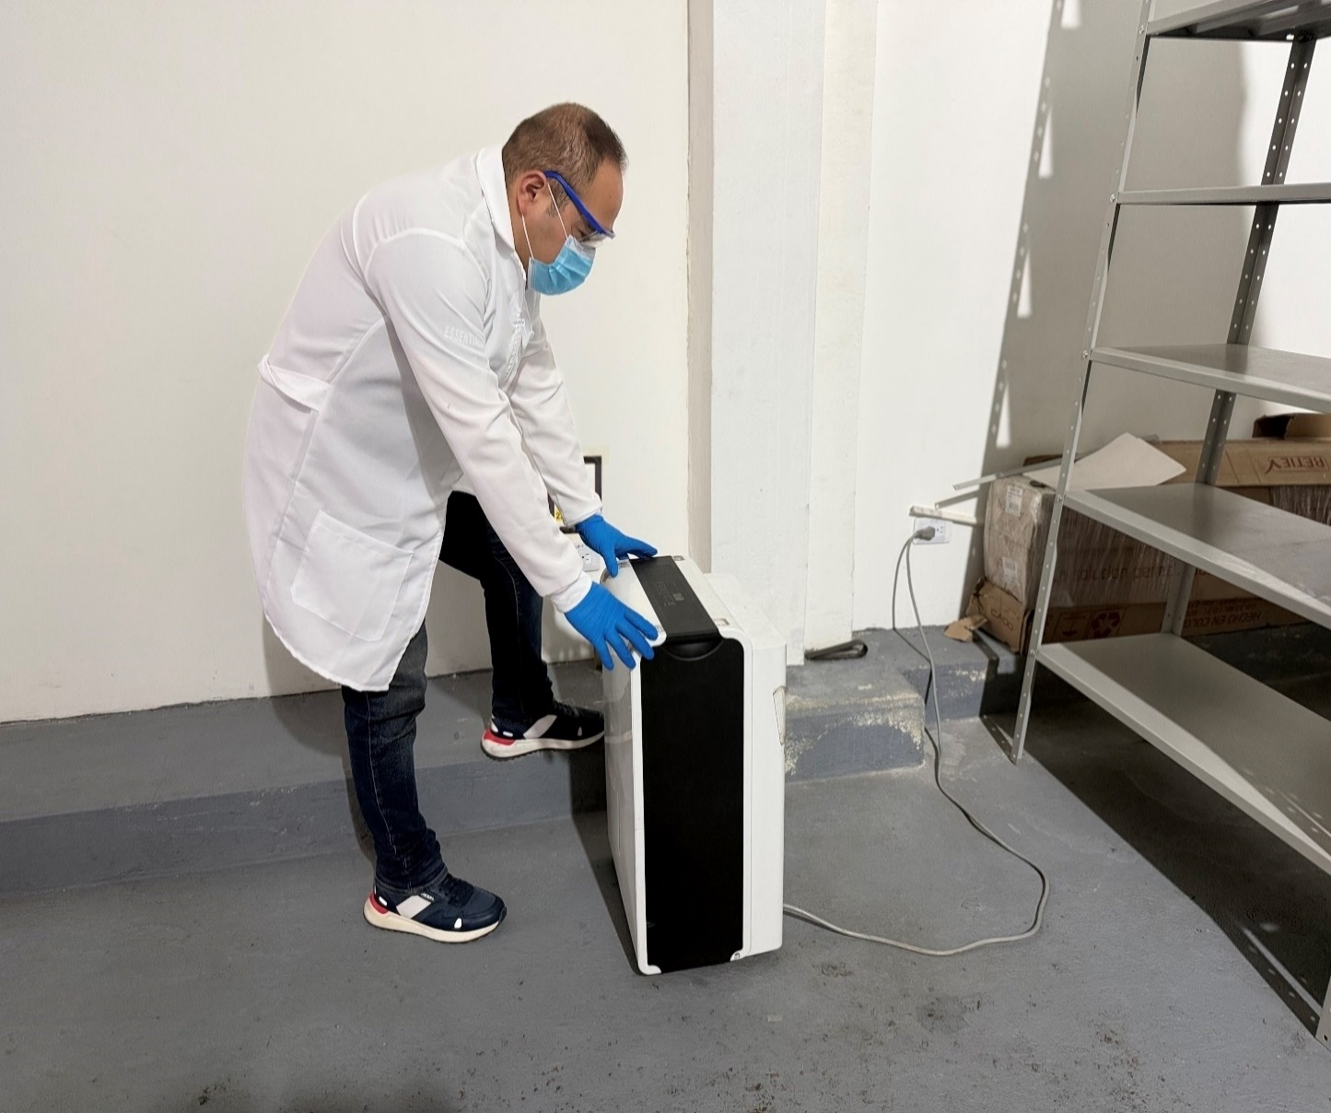 |  |  |  |  |  |  |  |  |  |  |  |  |  |  |  |  |  |  |  |  |  |  |  | Extractor eléctrico - Termohigrómetro
 |  |  |  |  |  |  |  |  |  |  |  |  |  |  |  |  |  |  |  |  |  |  |  | Extractor eléctrico - Ventiladores
 |  |  |  |  |  |  |  |  |  |  |  |  |  |  |  |  |  |  |  |  |  |  |  | Humificador - Luxómetro
 |  |  |  |  |  |  |  |  |  |  |  |  |  |  |  |  |  |  |  |  |  |  |  | Humificador - Termohigrómetro
 |  |  |  |  |  |  |  |  |  |  |  |  |  |  |  |  |  |  |  |  |  |  |  | Humificador - Ventiladores
 |  |  |  |  |  |  |  |  |  |  |  |  |  |  |  |  |  |  |  |  |  |  |  | Aire Acondicionado - Deshumificador - Humificador
 |  |  |  |  |  |  |  |  |  |  |  |  |  |  |  |  |  |  |  |  |  |  |  | Aire Acondiconado - Humificador -
 |  |  |  |  |  |  |  |  |  |  |  |  |  |  |  |  |  |  |  |  |  |  |  | Aire Acondicioando - Luxómetro
 |  |  |  |  |  |  |  |  |  |  |  |  |  |  |  |  |  |  |  |  |  |  |  | Aire Acondiconado - Termohoigrómetro
 |  |  |  |  |  |  |  |  |  |  |  |  |  |  |  |  |  |  |  |  |  |  |  | Aire Acondicionado - Ventiladores

Fecha de Elaboración |  |  |  | 19 | 3 | 2026 |  | Fecha de Elaboración |  |  | 19 | 3 | 2026 |  |  |  |  | VISTO BUENO JEFE DE LA UNIDAD
Diagnóstico Elaborado por: |  |  |  |  |  |  |  | Jefe Grupo de Gestión Documental o quien haga sus veces |  |  |  |  |  |  | Jefe o Comandante de Unidad
 |  |  |  | Grado Nombres y Apellidos |  |  |  |  |  |  | Grado Nombres y Apellidos |  |  |  |  |  |  | Grado Nombres y Apellidos

Firma |  |  |  |  |  |  |  | Firma |  |  |  |  |  |  | Firma

D - Sistema Integrado de C -SIC
CONTINUIDAD DIAGNÓSTICO INTEGRAL PARA LOS ARCHIVOS DE LA POLICÍA NACIONAL

D. SISTEMA INTEGRADO DE CONSERVACIÓN-SIC
1. PLAN DE CONSERVACIÓN DOCUMENTAL
1. Programas |  |  |  |  | Clase de Archivo |  | Actividad |  | Evidencia |  | periodicidad |  | Observaciones
1. Capacitación y sensibilización del personal |  |  |  |  | Archivo Central |  | 1. Socialización sobre sistema integrado de conservación SIC Guía -1GD-GU-0006 2. Socialización sobre sistema integrado de conservación SIC Guía -1GD-GU-0006 3. Socialización sobre Guía de Organización de Archivos Guía 1GD-GU-0004 4. Socialización Ley 594 del 2000 Ley general de Archivos |  | 1. AC-2025-011279-MEPAS del 20-05-2025 2. AC-2025-018854-MEPAS del 21-08-2025 3. AC-2025-011288-MEPAS del 20-05-2025 4. AC-2025-003709-MEPAS del 14-02-2025 |  | Semestral |  | Se ha brindado capacitación a un personal que hace parte de la Policia Metropolitana de San Juan de Pasto
2. Inspección y mantenimiento de sistemas de almacenamiento e instalaciones físicas |  |  |  |  | Archivo Central |  | Evaluación periódica del estado de conservación de los materiales constructivo, factores de alteración, redes de eneregía, mantenimiento y reparación de instalación y mobiliario. |  | 1. Comunicado oficial electrónica No. GS-2025-066873-MEPAS de fecha 15/09/2025 2. Comunicado oficial electrónica No. GS-2025-067792-MEPAS de fecha 18/09/2025 3. Comunicado oficial electrónica No. GS-2025-067859-MEPAS de fecha 18/09/2025 |  | Semestral
3. Saneamiento ambiental: desinfección, desratización y desinsectación |  |  |  |  | Archivo Central |  | Cronograma de limpieza – mensual. Fumigaciones (desinfección, desinsectación y desratización) – semestral o cuando se requiera. anexando copia de la respectiva certificación como evidencia o prueba del desarrollo de esta tarea. |  | Comunicado oficial electrónico No. GS-2025-090889-MEPAS de fecha 12/12/2025 Certificado de control de plagas NIT.900807338-3 fecha 03/10/2025 |  | Diario - semestral
4. Monitoreo y control de condiciones ambientales |  |  |  |  | Archivo Central |  | Evaluar y controlar el entorno climático y microclimático, realizar registros de mediciones de control ambiental según los parámetros indicados en el programa. |  | Comunicado oficial eletrónico No. GS-2025-090156-MEPAS de fecha 11/12/2025 |  | Diario - semestral
5. Almacenamiento y re-almacenamiento |  |  |  |  | Archivo Central |  | Unidades de conservación, actividades correctivas de reemplazo de unidades de conservación que presentan deterioro. |  | Comunicado oficial electrónica No. GS-2025-090499-MEPAS de fecha 11/12/2025 |  | Diario - semestral
6. Prevención de emergencias y atención de desastres. |  |  |  |  | Archivo Central |  | Elaborar plan de atención de emergencias y atención de desastres para el archivo central, sensibilizar al perosnal de la unidad referente al plan de prevención. |  | Socialización Plan de Emergencia y Contingencia Mediante AC-2025-027288-MEPAS de fecha 26/11/2025 Comunicado oficial electrónica No. GS-2025-087610-MEPAS de fecha 01/12/2025 |  | semestral
2. PLAN DE PRESERVACIÓN DIGITAL
2. Plan |  |  |  |  | Clase de Archivo |  | Actividad |  | Evidencia |  | periodicidad |  | Observaciones
1. Preservación digital a largo plazo
EVIDENCIA FOTOGRÁFICA
SE ANEXA REGISTRO FOTOGRÁFICO QUE DEN CUENTA DE LAS CONDICIONES DE ORGANIZACIÓN, ADMINISTRACIÓN, CUSTODIA Y CONSERVACIÓN DE LOS ACERVOS DOCUMENTALES
Plan de conservación de documental
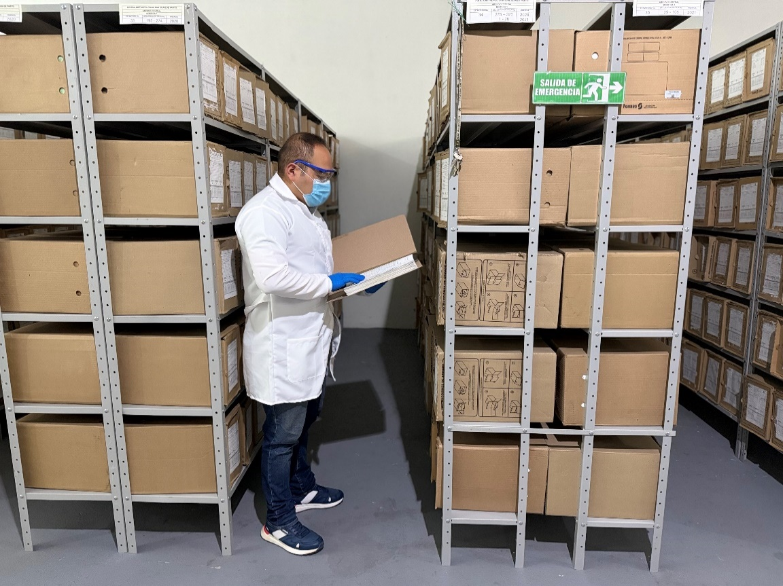 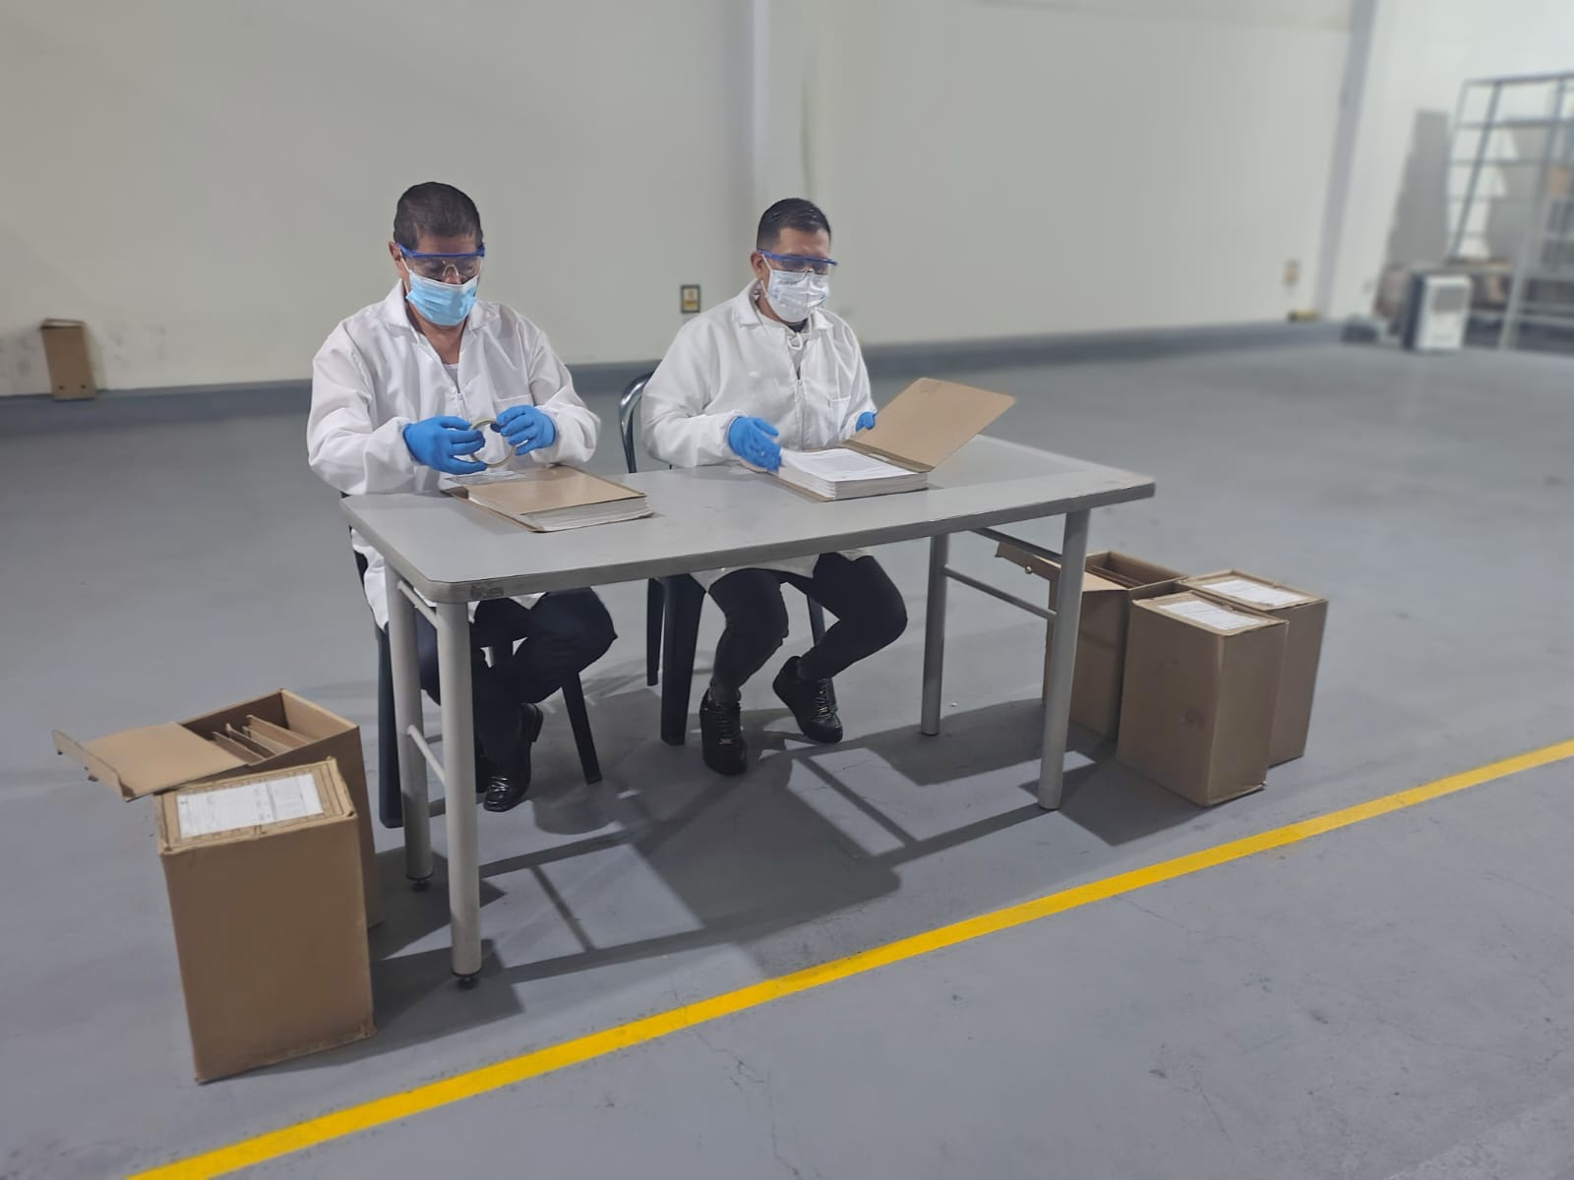 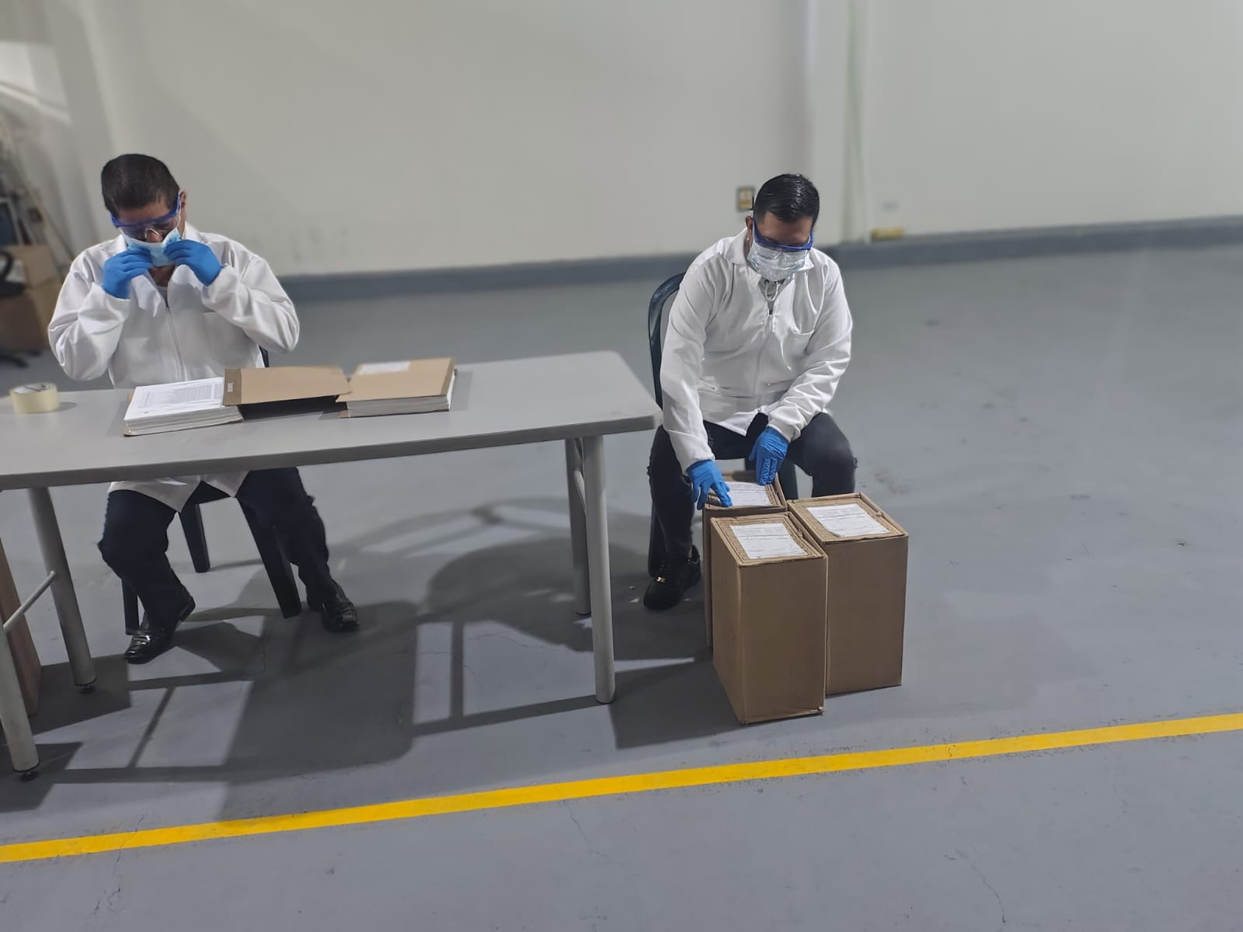 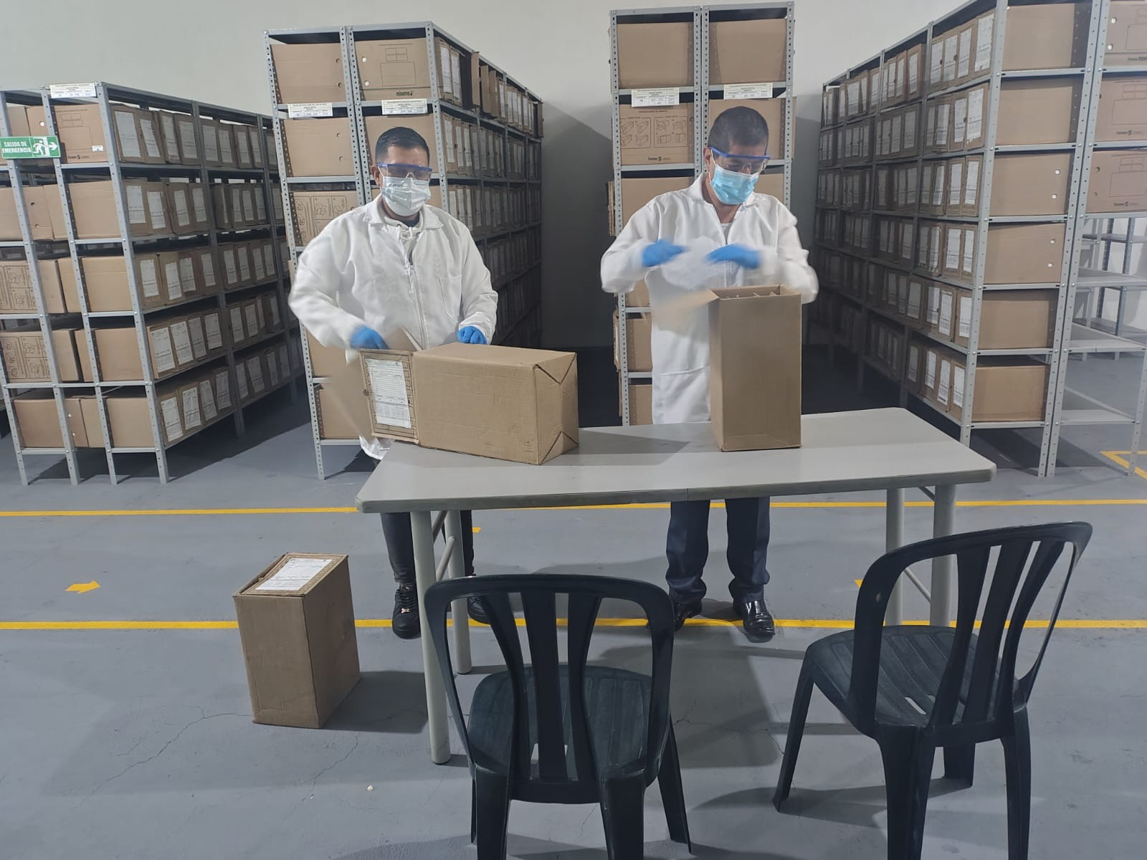

Fecha de Elaboración |  | 19 | 03 | 2026 |  | Fecha de Elaboración |  | 19 | 03 | 2026 | VISTO BUENO JEFE DE LA UNIDAD
Diagnóstico Elaborado por: |  |  |  |  |  | Jefe Grupo de Gestión Documental o quien haga sus veces |  |  |  |  | Jefe o Comandante de Unidad
 | Grado Nombres y Apellidos |  |  |  |  |  | Grado Nombres y Apellidos |  |  |  |  | Grado Nombres y Apellidos

Firma |  |  |  |  |  | Firma |  |  |  |  | Firma

